2.Pivot VC
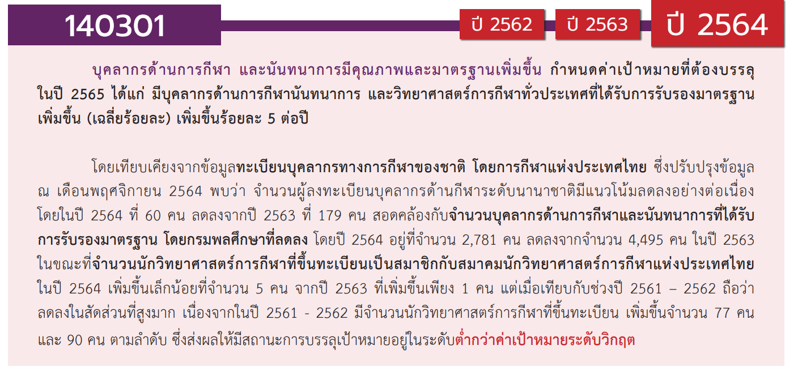
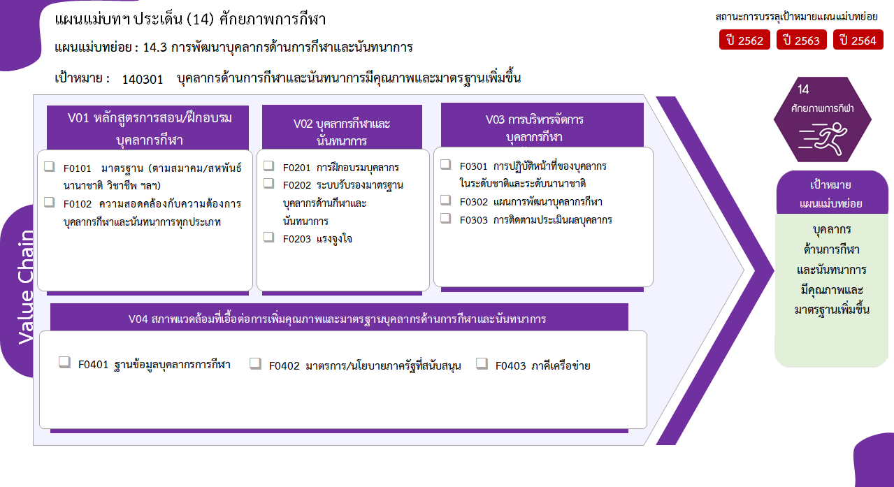
9 โครงการ
18/1* โครงการ
2 โครงการ
รวม 11 โครงการ
รวม 44/1* โครงการ
รวม 22 โครงการ
15 โครงการ
5 โครงการ
2 โครงการ
15 โครงการ
5 โครงการ
รวม 6 โครงการ
2 โครงการ
2 โครงการ
2 โครงการ
รวมทั้งสิ้น 83/1* โครงการ
องค์ประกอบ/ปัจจัย | ปีงบประมาณ
 | 2561 | 2562 | 2563 | 2564 | 2565 | 2566 | จำนวนโครงการทั้งหมด
140301V01 |  | 1 | 4 | 6 |  |  | 11
140301F0101 |  | 1 | 4 | 4 |  |  | 9
140301F0102 |  |  |  | 2 |  |  | 2
140301V02 | 3 | 13 | 17 | 6 | 4 | 1 | 44
140301F0201 |  | 3 | 6 | 4 | 4 | 1 | 18
140301F0202 |  | 1 | 3 |  |  |  | 4
140301F0203 | 3 | 9 | 8 | 2 |  |  | 22
140301V03 |  | 9 | 10 | 3 |  |  | 22
140301F0301 |  | 1 |  | 1 |  |  | 2
140301F0302 |  | 6 | 7 | 2 |  |  | 15
140301F0303 |  | 2 | 3 |  |  |  | 5
140301V04 |  | 3 | 2 |  | 1 |  | 6
140301F0401 |  | 1 | 1 |  |  |  | 2
140301F0402 |  |  | 1 |  | 1 |  | 2
140301F0403 |  | 2 |  |  |  |  | 2
จำนวนโครงการทั้งหมด | 3 | 26 | 33 | 15 | 5 | 1 | 83

 |  |  |  |  |  |  |  | หมายเหตุ: n* หมายถึง โครงการเพื่อขับเคลื่อนการบรรลุเป้าหมายตามยุทธศาสตร์ชาติ ประจำปีงบประมาณ พ.ศ. 2566

4. รวม
โครงการภายใต้เป้าหมายแผนแม่บทย่อย: 140301 บุคลากรด้านการกีฬาและนันทนาการมีคุณภาพและมาตรฐานเพิ่มขึ้น
กรุณา Log in เข้าระบบ eMENSCR ก่อนดำเนินการ Click ที่ link โครงการนั้น ๆ
หมายเหตุ : หากไม่ Login จะไม่สามารถดูรายละเอียดโครงการได้
โครงการที่ปรากฎเป็นโครงการที่ผ่านการอนุมัติจากผู้บริหาร (M7) ของหน่วยงานเท่านั้น (ข้อมูล ณ เดือนมีนาคม 2565)
ชื่อโครงการ / การดำเนินงาน | ปีงบประมาณ | วันที่เริ่มต้นโครงการ | วันที่สิ้นสุดโครงการ | หน่วยงานระดับกองหรือเทียบเท่า | หน่วยงานระดับกรมหรือเทียบเท่า | หน่วยงานระดับกระทรวงหรือเทียบเท่า | ประเภทโครงการ | องค์ประกอบ | ปัจจัย
โครงการแข่งขันกีฬาสี่เทียนเกมส์ครั้งที่ 27 | 2561 | เมษายน 2561 | เมษายน 2561 | คณะครุศาสตร์อุตสาหกรรม | มหาวิทยาลัยเทคโนโลยีราชมงคลธัญบุรี | กระทรวงการอุดมศึกษา วิทยาศาสตร์ วิจัยและนวัตกรรม |  | 140301V02 | 140301F0203
โครงการกีฬามหาวิทยาลัยเทคโนโลยีราชมงคลแห่งประเทศไทย ครั้งที่ 35 | 2561 | กุมภาพันธ์ 2561 | กุมภาพันธ์ 2562 | สำนักงานอธิการบดี | มหาวิทยาลัยเทคโนโลยีราชมงคลสุวรรณภูมิ | กระทรวงการอุดมศึกษา วิทยาศาสตร์ วิจัยและนวัตกรรม |  | 140301V02 | 140301F0203
โครงการพลศึกษาพัฒนา และบริการเพื่อเยาวชน และประชาชน ประจำปีงบประมาณ พ.ศ. 2562 | 2562 | ตุลาคม 2561 | กันยายน 2562 | กองกิจการนักศึกษาและกิจการพิเศษ | สถาบันการพลศึกษา | กระทรวงการท่องเที่ยวและกีฬา |  | 140301V04 | 140301F0403
อบรมผู้ตัดสินกีฬา | 2562 | สิงหาคม 2562 | สิงหาคม 2562 | กองพัฒนานักศึกษา | มหาวิทยาลัยเทคโนโลยีราชมงคลธัญบุรี | กระทรวงการอุดมศึกษา วิทยาศาสตร์ วิจัยและนวัตกรรม |  | 140301V02 | 140301F0201
โครงการอบรมการช่วยชีวิตทางน้ำ | 2562 | มีนาคม 2562 | มีนาคม 2562 | กองกิจการนักศึกษาและกิจการพิเศษ | สถาบันการพลศึกษา | กระทรวงการท่องเที่ยวและกีฬา |  | 140301V02 | 140301F0201
โครงการบริหารจัดการระบบมาตรฐานผู้ฝึกสอนกีฬาและผู้ตัดสินกีฬา ประจำปีงบประมาณ พ.ศ. 2562 | 2562 | ตุลาคม 2561 | กันยายน 2562 | สถาบันพัฒนาบุคลากรการพลศึกษาและการกีฬา | กรมพลศึกษา | กระทรวงการท่องเที่ยวและกีฬา |  | 140301V01 | 140301F0101
การสร้างมาตรฐานบุคลากรกีฬา ด้วยองค์ความรู้และนวัตกรรมและมีการเชื่อมโยงฐานข้อมูลอย่างเป็นระบบ | 2562 | ตุลาคม 2561 | กันยายน 2562 |  | การกีฬาแห่งประเทศไทย | กระทรวงการท่องเที่ยวและกีฬา |  | 140301V03 | 140301F0301
การบริหารจัดการและเสริมสร้างศักยภาพนักกีฬาด้วยการควบคุมการใช้สารต้องห้าม | 2562 | ตุลาคม 2561 | กันยายน 2562 |  | การกีฬาแห่งประเทศไทย | กระทรวงการท่องเที่ยวและกีฬา |  | 140301V03 | 140301F0302
การบริหารยุทธศาสตร์ทั่วทั้งองค์กรสู่รัฐวิสาหกิจชั้นนำ | 2562 | ตุลาคม 2561 | กันยายน 2562 |  | การกีฬาแห่งประเทศไทย | กระทรวงการท่องเที่ยวและกีฬา |  | 140301V03 | 140301F0302
การบริหารจัดการระบบเทคโนโลยีสารสนเทศ | 2562 | ตุลาคม 2561 | กันยายน 2562 |  | การกีฬาแห่งประเทศไทย | กระทรวงการท่องเที่ยวและกีฬา |  | 140301V04 | 140301F0401
การเพิ่มประสิทธิภาพการบริหารจัดการองค์กร | 2562 | ตุลาคม 2561 | กันยายน 2562 |  | การกีฬาแห่งประเทศไทย | กระทรวงการท่องเที่ยวและกีฬา |  | 140301V03 | 140301F0302
การเพิ่มประสิทธิภาพการดำเนินงานด้านนิติการของ กกท. | 2562 | ตุลาคม 2561 | กันยายน 2562 |  | การกีฬาแห่งประเทศไทย | กระทรวงการท่องเที่ยวและกีฬา |  | 140301V03 | 140301F0302
การบริหารและการพัฒนาบุคลากร กกท. | 2562 | ตุลาคม 2561 | กันยายน 2562 |  | การกีฬาแห่งประเทศไทย | กระทรวงการท่องเที่ยวและกีฬา |  | 140301V03 | 140301F0302
การพัฒนาสู่การบริหารจัดการบ้านเมืองที่ดีทั้งองค์กร | 2562 | ตุลาคม 2561 | กันยายน 2562 |  | การกีฬาแห่งประเทศไทย | กระทรวงการท่องเที่ยวและกีฬา |  | 140301V03 | 140301F0302
โครงการส่งเสริมมาตรฐานผู้ฝึกสอนกีฬาและผู้ตัดสินกีฬา ประจำปีงบประมาณ พ.ศ.2562 | 2562 | ตุลาคม 2561 | กันยายน 2562 | สถาบันพัฒนาบุคลากรการพลศึกษาและการกีฬา | กรมพลศึกษา | กระทรวงการท่องเที่ยวและกีฬา |  | 140301V02 | 140301F0202
โครงการส่งเสริมอาสาสมัครกีฬาและผู้นำการออกกำลังกาย ประจำปีงบประมาณ พ.ศ. 2562 | 2562 | ตุลาคม 2561 | กันยายน 2562 | สถาบันพัฒนาบุคลากรการพลศึกษาและการกีฬา | กรมพลศึกษา | กระทรวงการท่องเที่ยวและกีฬา |  | 140301V02 | 140301F0201
โครงการร้อนนี้สถาบันการพลศึกษามีกีฬาเพื่อลูกรัก | 2562 | มีนาคม 2562 | พฤษภาคม 2562 | กองกิจการนักศึกษาและกิจการพิเศษ | สถาบันการพลศึกษา | กระทรวงการท่องเที่ยวและกีฬา |  | 140301V02 | 140301F0203
โครงการวันเด็กแห่งชาติ | 2562 | มกราคม 2562 | มกราคม 2562 | กองกิจการนักศึกษาและกิจการพิเศษ | สถาบันการพลศึกษา | กระทรวงการท่องเที่ยวและกีฬา |  | 140301V02 | 140301F0203
โครงการบริหารงานประกันคุณภาพการศึกษาภายใน ระดับอุดมศึกษา ปีการศึกษา 2561 | 2562 | มิถุนายน 2562 | กันยายน 2562 | กองวิจัยและประกันคุณภาพการจัดการศึกษา | สถาบันการพลศึกษา | กระทรวงการท่องเที่ยวและกีฬา |  | 140301V03 | 140301F0303
โครงการประกันคุณภาพการศึกษาภายใน ระดับขั้นพื้นฐาน ปีการศึกษา 2561 | 2562 | พฤษภาคม 2562 | กันยายน 2562 | กองวิจัยและประกันคุณภาพการจัดการศึกษา | สถาบันการพลศึกษา | กระทรวงการท่องเที่ยวและกีฬา |  | 140301V03 | 140301F0303
โครงการกีฬามหาวิทยาลัยแห่งประเทศไทย รอบมหกรรม | 2561 | มกราคม 2561 | มกราคม 2562 | สำนักงานอธิการบดี | มหาวิทยาลัยเทคโนโลยีราชมงคลสุวรรณภูมิ | กระทรวงการอุดมศึกษา วิทยาศาสตร์ วิจัยและนวัตกรรม |  | 140301V02 | 140301F0203
โครงการเงินอุดหนุนความร่วมมือกับกรมส่งเสริมการปกครองท้องถิ่นในการบริการชุมชน | 2562 | พฤษภาคม 2562 | มิถุนายน 2562 | กองกิจการนักศึกษาและกิจการพิเศษ | สถาบันการพลศึกษา | กระทรวงการท่องเที่ยวและกีฬา |  | 140301V04 | 140301F0403
โครงการเข้าร่วมการแข่งขันกีฬา “ราชมงคลอีสานเกมส์” ครั้งที่ 36 | 2562 | ธันวาคม 2561 | ธันวาคม 2561 | สำนักงานอธิการบดี | มหาวิทยาลัยเทคโนโลยีราชมงคลอีสาน | กระทรวงการอุดมศึกษา วิทยาศาสตร์ วิจัยและนวัตกรรม |  | 140301V02 | 140301F0203
โครงการเจ้าภาพจัดการแข่งขันกีฬา “ราชมงคลอีสานเกมส์” ครั้งที่ 36 | 2562 | ธันวาคม 2561 | ธันวาคม 2561 | สำนักงานอธิการบดี | มหาวิทยาลัยเทคโนโลยีราชมงคลอีสาน | กระทรวงการอุดมศึกษา วิทยาศาสตร์ วิจัยและนวัตกรรม |  | 140301V02 | 140301F0203
โครงการเข้าร่วมการแข่งขันกีฬามหาวิทยาลัยแห่งประเทศไทย ครั้งที่ 46 รอบคัดเลือก | 2562 | ตุลาคม 2561 | ตุลาคม 2561 | สำนักงานอธิการบดี | มหาวิทยาลัยเทคโนโลยีราชมงคลอีสาน | กระทรวงการอุดมศึกษา วิทยาศาสตร์ วิจัยและนวัตกรรม |  | 140301V02 | 140301F0203
โครงการเข้าร่วมการแข่งขันกีฬามหาวิทยาลัยแห่งประเทศไทย ครั้งที่ 46 รอบมหกรรม | 2562 | ธันวาคม 2561 | มกราคม 2562 | สำนักงานอธิการบดี | มหาวิทยาลัยเทคโนโลยีราชมงคลอีสาน | กระทรวงการอุดมศึกษา วิทยาศาสตร์ วิจัยและนวัตกรรม |  | 140301V02 | 140301F0203
โครงการเข้าร่วมการแข่งขันกีฬามหาวิทยาลัยเทคโนโลยีราชมงคลแห่งประเทศไทย ครั้งที่ 35 | 2562 | มกราคม 2562 | กุมภาพันธ์ 2562 | สำนักงานอธิการบดี | มหาวิทยาลัยเทคโนโลยีราชมงคลอีสาน | กระทรวงการอุดมศึกษา วิทยาศาสตร์ วิจัยและนวัตกรรม |  | 140301V02 | 140301F0203
โครงการเจ้าภาพจัดการแข่งขันฟุตบอลประเพณีชิงโล่พระราชทานพระบาทสมเด็จพระเข้าอยู่หัวฯ ครั้งที่ 51 | 2562 | มีนาคม 2562 | มีนาคม 2562 | สำนักงานอธิการบดี | มหาวิทยาลัยเทคโนโลยีราชมงคลอีสาน | กระทรวงการอุดมศึกษา วิทยาศาสตร์ วิจัยและนวัตกรรม |  | 140301V02 | 140301F0203
โครงการส่งเสริมอาสาสมัครกีฬาและผู้นำการออกกำลังกาย ประจำปีงบประมาณ พ.ศ.2563 | 2563 | ตุลาคม 2562 | กันยายน 2563 | สถาบันพัฒนาบุคลากรการพลศึกษาและการกีฬา | กรมพลศึกษา | กระทรวงการท่องเที่ยวและกีฬา |  | 140301V02 | 140301F0201
โครงการส่งเสริมศิลปวัฒนธรรมและกีฬานักศึกษาต้านยาเสพติดโปรแกรมวิชาเทคโนโลยีวิศวกรรมไฟฟ้า | 2562 | ตุลาคม 2561 | กันยายน 2562 | คณะเทคโนโลยีอุตสาหกรรม | มหาวิทยาลัยราชภัฏกำแพงเพชร | กระทรวงการอุดมศึกษา วิทยาศาสตร์ วิจัยและนวัตกรรม |  | 140301V02 | 140301F0203
การสร้างมาตรฐานบุคลากรกีฬา ด้วยองค์ความรู้และนวัตกรรมและมีการเชื่อมโยงฐานข้อมูลอย่างเป็นระบบ | 2563 | ตุลาคม 2562 | กันยายน 2563 |  | การกีฬาแห่งประเทศไทย | กระทรวงการท่องเที่ยวและกีฬา |  | 140301V03 | 140301F0302
โครงการพัฒนาผู้ตัดสินกีฬาต้นกล้า | 2563 | ตุลาคม 2562 | กันยายน 2563 | สถาบันพัฒนาบุคลากรการพลศึกษาและการกีฬา | กรมพลศึกษา | กระทรวงการท่องเที่ยวและกีฬา |  | 140301V02 | 140301F0201
การบริหารจัดการและเสริมสร้างศักยภาพนักกีฬาด้วยการควบคุมการใช้สารต้องห้าม | 2563 | ตุลาคม 2562 | กันยายน 2563 |  | การกีฬาแห่งประเทศไทย | กระทรวงการท่องเที่ยวและกีฬา |  | 140301V03 | 140301F0302
การบริหารยุทธศาสตร์ทั่วทั้งองค์กรสู่รัฐวิสาหกิจชั้นนำ | 2563 | ตุลาคม 2562 | กันยายน 2563 |  | การกีฬาแห่งประเทศไทย | กระทรวงการท่องเที่ยวและกีฬา |  | 140301V03 | 140301F0302
การบริหารจัดการระบบเทคโนโลยีสารสนเทศ | 2563 | ตุลาคม 2562 | กันยายน 2563 |  | การกีฬาแห่งประเทศไทย | กระทรวงการท่องเที่ยวและกีฬา |  | 140301V04 | 140301F0401
การเพิ่มประสิทธิภาพการบริหารจัดการองค์กร | 2563 | ตุลาคม 2562 | กันยายน 2563 |  | การกีฬาแห่งประเทศไทย | กระทรวงการท่องเที่ยวและกีฬา |  | 140301V03 | 140301F0302
การเพิ่มประสิทธิภาพการดำเนินงานด้านนิติการของ กกท. | 2563 | ตุลาคม 2562 | กันยายน 2563 |  | การกีฬาแห่งประเทศไทย | กระทรวงการท่องเที่ยวและกีฬา |  | 140301V03 | 140301F0302
การบริหารและการพัฒนาบุคลากร กกท. | 2563 | ตุลาคม 2562 | กันยายน 2563 |  | การกีฬาแห่งประเทศไทย | กระทรวงการท่องเที่ยวและกีฬา |  | 140301V03 | 140301F0302
การพัฒนาสู่การบริหารจัดการบ้านเมืองที่ดีทั้งองค์กร | 2563 | ตุลาคม 2562 | กันยายน 2563 |  | การกีฬาแห่งประเทศไทย | กระทรวงการท่องเที่ยวและกีฬา |  | 140301V03 | 140301F0302
...

